ČASŤ č. 1
Názov zákazky: Osobné ochranné pracovné pomôcky pre R-kategóriu |  |  |  |  |  |  |  |  |  |  |  | Príloha č. 11

Obchodné meno/názov:
Sídlo podnikania/adresa:
IČO:

ČASŤ č.1_OCHRANNÉ PRACOVNÉ ODEVY (oblečenie)

P.č. | Osobné ochranné pracovné prostriedky_ OCHRANNÉ PRACOVNÉ ODEVY | Kategória OOPP v zmysle nariadenia EP a RADY(EÚ) 2016/425 | Technická norma (nedatovaná t.j. platí vždy aktuálne znenie) | Opis predmetu zákazky a technická špecifikácia | Požadovaný materiál | Veľkosť | Merná jednotka (MJ) | Predpokladaný počet (MJ) na 2 roky | Cena za (MJ) v EUR bez DPH | Spolu v EUR bez DPH / 2 roky | Ilustračný obrázok (predstavuje iba názorný príklad) | Predloženie vzorky
1. | Pracovná blúza 2v1 - pánska | I. | EN ISO 13688 | montérková blúza pánska so stojáčikom 2v1, farba zelenohnedá-khaki, odpínateľné rukávy na zips prekrytý legou v doplnkovej čiernej farbe, rukávy sú ukončené manžetou so zapínaním na gombík v doplnkovej čiernej farbe, zosilnené zdvojené lakte v doplnkovej čiernej farbe, 2 bočné vrecká so šikmým otvorom a hornou lištou v doplnkovej čiernej farbe, 2 prsné vrecká s príklopkou v doplnkovej čiernej farbe so zapínaním na gombík, sedlo a stojáčik v doplnkovej čiernej farbe, v prednom aj v zadnom diely vložená do sedla reflexná paspulka, dolný okraj v doplnkovej čiernej farbe do gumy, zapínanie na gombíky prekryté legou, fa. zelenohnedá-khaki/čierna. Použitie: mechanik na dielni, kočiš, robotník v pestovnej činnosti,zámočník | 100% BA - keper, minimálne 245 g/m² | veľ. 48 - 68, výškové skupiny II., IV., VI., veľkosť na mieru | ks | 200 | 0.00 | 0.00 | 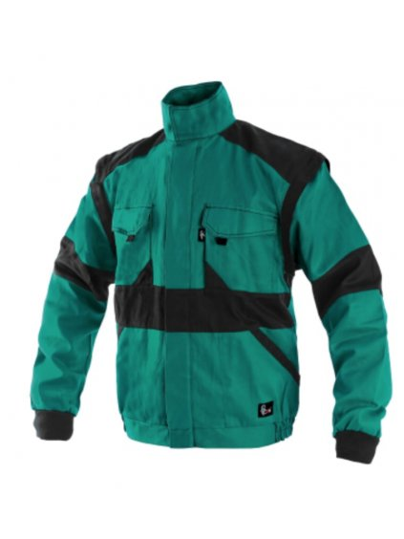 0.00 | Áno veľ. 56 výš.skupina IV.
2. | Pracovné nohavice do pása - pánske | I. | EN ISO 13688 | montérkové nohavice do pása pánske, farba zelenohnedá-khaki, pevný pás s pútkami na opasok v zadnej časti stiahnutý gumou, v prednej časti nohavíc rozparok s krytým zapínaním na gombíky, 2 predné vakové vrecká so šikmým otvorom, s bočnou a spodnou rozširovacou lištou v doplnkovej čiernej farbe a okrajovou lištou v doplnkovej čiernej farbe, 2 zadné vrecká s príklopkou v doplnkovej čiernej farbe so zapínaním na gombík, metrové vrecko na pravej strane v doplnkovej čiernej farbe, na ľavej strane vrecko s bočnou a spodnou rozširovacou lištou v doplnkovej čiernej farbe a príklopkou v doplnkovej čiernej farbe so zapínaním na gombík, zosilnené zdvojené kolená v doplnkovej čiernej farbe, z prednej strany na hornom okraji zdojených kolien vložená reflexná paspulka, v spodnej - vnútornej časti našitý materiál v dolpnkovej čiernej farbe proti predratiu a zašpineniu, fa. zelenohnedá-khaki/čierna Použitie: mechanik na dielni, kočiš, robotník v pestovnej činnosti, zámočník | keper 100% BA, minimálne 245 g/m² | veľ. 48 - 68, výškové skupiny II., IV., VI., veľkosť na mieru | ks | 200 | 0.00 | 0.00 | 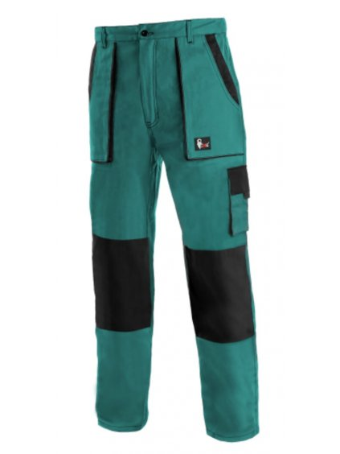 | Áno veľ. 56 výš.skupina IV.
3. | Pracovné nohavice s náprsenkou - pánske | I. | EN ISO 13688 | montérkové nohavice s náprsenkou pánske, farba zelenohnedá-khaki, vyvýšený zadný diel , nastaviteľné pružné traky upínajúce sa na náprsenku plastovými sponami zasúvajúcimi sa do seba a umožňujú nastavenie dĺžky trakov, bočné zapínanie na gombíky na ľavej strane pásu v bočnom šve, pás v zadnom dieli stiahnutý gumou, v prednej časti nohavíc rozparok s krytým zapínaním na zips, 2 predné vakové vrecká so šikmým otvorom, s bočnou a spodnou rozširovacou lištou v doplnkovej čiernej farbe a okrajovou lištou v doplnkovej čiernej farbe, 2 zadné vrecká s príklopkou v doplnkovej čiernej farbe so zapínaním na suchý zips, metrové vrecko na pravej strane v doplnkovej čiernej farbe, na ľavej strane vrecko s bočnou a spodnou rozširovacou lištou v doplnkovej čiernej farbe a príklopkou v doplnkovej čiernej farbe so zapínaním na suchý zips, zosilnené zdvojené kolená v doplnkovej čiernej farbe, vrecko na náprsenke na zips s našitým vreckom v doplnkovej čiernej farbe, zosilnené zdvojené kolená v doplnkovej čiernej farbe, z prednej strany na hornom okraji zdojených kolien vložená reflexná paspulka, v spodnej - vnútornej časti našitý materiál v dolpnkovej čiernej farbe proti predratiu a zašpineniu, fa. zelenohnedá-khaki/čierna Použitie: mechanik na dielni, kočiš, robotník v pestovnej činnosti, zámočník | keper 100% BA, minimálne 245 g/m² | veľ. 48 - 68, výškové skupiny II., IV., VI., veľkosť na mieru | ks | 200 | 0.00 | 0.00 | 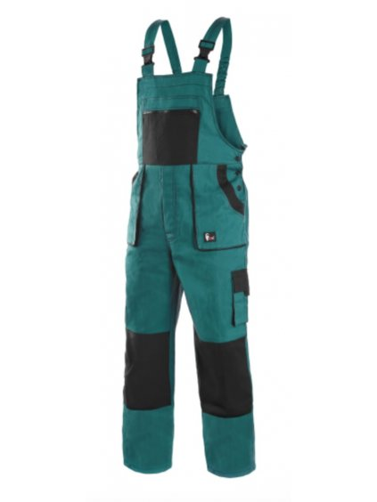 | Áno veľ. 56 výš.skupina IV.
4. | Pracovná blúza 2v1 s reflexnými pruhmi - pánska | I. | EN ISO 13688 | montérková blúza pánska so stojáčikom 2v1, farba zelenohnedá-khaki, odpínateľné rukávy na zips prekrytý legou v doplnkovej čiernej farbe, rukávy sú ukončené pružnou pletenou manžetou, farba čierna, v spodnej časti rukávov po celom obvode sú 2 strieborné reflexné pásy v šírke 50 mm, zosilnené zdvojené lakte v doplnkovej čiernej farbe, 2 bočné vrecká so šikmým otvorom a hornou lištou v doplnkovej čiernej farbe, 2 prsné vrecká s príklopkou v doplnkovej čiernej farbe so zapínaním na suchý zips, sedlo a stojáčik v doplnkovej čiernej farbe, v prednom diely vložená do sedla reflexná paspulka, na chrbtovej strane sú 2 pozdĺžne strieborné reflexné pása v šírke 50 mm, dolný okraj v doplnkovej čiernej farbe do gumy, zapínanie na zips prekryté legou na suchý zips, fa. zelenohnedá-khaki/čierna Použitie: mechanik osobných a nákladných automobilov, vodič NA | 100% BA - keper, minimálne 245 g/m² | veľ. 48 - 68, výškové skupiny II., IV., VI., veľkosť na mieru | ks | 1000 | 0.00 | 0.00 | 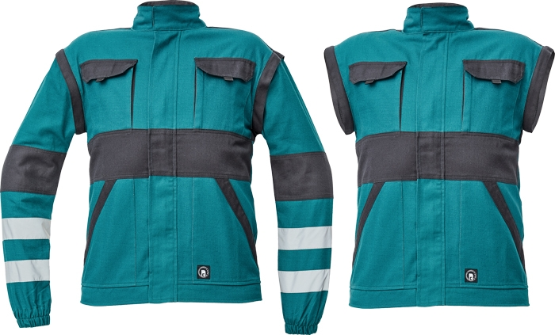 | Nie
5. | Pracovné nohavice do pása s reflexnými pruhmi - pánske | I. | EN ISO 13688 | montérkové nohavice do pása pánske, farba zelenohnedá-khaki/čierna, pevný pás s pútkami na opasok v zadnej časti stiahnutý gumou, v prednej časti nohavíc rozparok s krytým zapínaním na gombíky, 2 predné vakové vrecká so šikmým otvorom, s bočnou a spodnou rozširovacou lištou v doplnkovej čiernej farbe a okrajovou lištou v doplnkovej čiernej farbe, 2 zadné vrecká s príklopkou v doplnkovej čiernej farbe so zapínaním na gombík, metrové vrecko na pravej strane v doplnkovej čiernej farbe, na ľavej strane vrecko s bočnou a spodnou rozširovacou lištou v doplnkovej čiernej farbe a príklopkou v doplnkovej čiernej farbe so zapínaním na gombík, zosilnené zdvojené kolená v doplnkovej čiernej farbe, v podkolennej oblasti nohavíc sú po celom obvode 2 strieborné reflexné pásy v šírke 50 mm, v spodnej - vnútornej časti našitý materiál v dolpnkovej čiernej farbe proti predratiu a zašpineniu, fa. zelenohnedá-khaki/čierna Použitie: mechanik osobných a nákladných automobilov, vodič NA | keper 100% BA, minimálne 245 g/m² | veľ. 48 - 68, výškové skupiny II., IV., VI., veľkosť na mieru | ks | 600 | 0.00 | 0.00 | 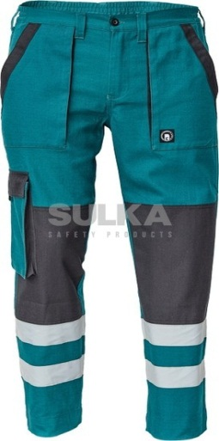 | Nie
6. | Pracovné nohavice s náprsenkou a reflexnými pruhmi - pánske | I. | EN ISO 13688 | montérkové nohavice s náprsenkou pánske, farba zelenohnedá-khaki, vyvýšený zadný diel , nastaviteľné pružné traky upínajúce sa na náprsenku plastovými sponami zasúvajúcimi sa do seba a umožňujú nastavenie dĺžky trakov, bočné zapínanie na gombíky na ľavej strane pásu v bočnom šve, pás v zadnom dieli stiahnutý gumou, v prednej časti nohavíc rozparok s krytým zapínaním na gombíky, 2 predné vakové vrecká so šikmým otvorom, s bočnou a spodnou rozširovacou lištou v doplnkovej čiernej farbe a okrajovou lištou v doplnkovej čiernej farbe, 2 zadné vrecká s príklopkou v doplnkovej čiernej farbe so zapínaním na gombík, metrové vrecko na pravej strane v doplnkovej čiernej farbe, na ľavej strane vrecko s bočnou a spodnou rozširovacou lištou v doplnkovej čiernej farbe a príklopkou v doplnkovej čiernej farbe so zapínaním na gombík, zosilnené zdvojené kolená v doplnkovej čiernej farbe, vrecko na náprsenke na zips s našitým vreckom v doplnkovej čiernej farbe, zosilnené zdvojené kolená v doplnkovej čiernej farbe, v podkolennej oblasti nohavíc sú po celom obvode 2 strieborné reflexné pásy v šírke 50 mm, v spodnej - vnútornej časti našitý materiál v dolpnkovej čiernej farbe proti predratiu a zašpineniu, fa. zelenohnedá-khaki/čierna Použitie: mechanik osobných a nákladných automobilov, vodič NA | keper 100% BA, minimálne 245 g/m² | veľ. 48 - 68, výškové skupiny II., IV., VI., veľkosť na mieru | ks | 600 | 0.00 | 0.00 | 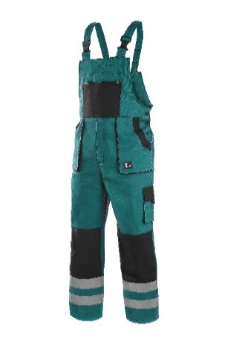 | Nie
7. | Pracovná blúza 2v1 - dámska | I. | EN ISO 13688 | montérková blúza dámska so stojáčikom 2v1, farba zelenohnedá-khaki/čierna, odpínateľné rukávy na zips prekrytý legou v doplnkovej čiernej farbe, rukávy sú ukončené pružnou pletenou manžetou, farba čierna, zosilnené zdvojené lakte v doplnkovej čiernej farbe, 2 bočné vrecká so šikmým otvorom a hornou lištou v doplnkovej čiernej farbe, 2 prsné vrecká s príklopkou v doplnkovej čiernej farbe so zapínaním na suchý zips, sedlo a stojáčik v doplnkovej čiernej farbe, v prednom aj v zadnom diely vložená do sedla reflexná paspulka, dolný okraj v doplnkovej čiernej farbe do gumy, zapínanie na zips prekryté legou na suchý zips Použitie: pestovanie, ochrana a ošetrovanie v lese | 100% BA - keper, minimálne 245 g/m² | veľ. 38 - 66, výškové skupiny II., IV., VI., veľkosť na mieru | ks | 40 | 0.00 | 0.00 |  | Nie
8. | Pracovné nohavice do pása - dámske | I. | EN ISO 13688 | montérkové nohavice do pása dámske, farba zelenohnedá-khaki/čierna, pevný pás s pútkami na opasok v zadnej časti stiahnutý gumou, v prednej časti nohavíc rozparok s krytým zapínaním na gombík a zips, 2 predné vakové vrecká so šikmým otvorom, s bočnou a spodnou rozširovacou lištou v doplnkovej čiernej farbe a okrajovou lištou v doplnkovej čiernej farbe, 2 zadné vrecká s príklopkou v doplnkovej čiernej farbe so zapínaním na gombík, metrové vrecko na pravej strane v doplnkovej čiernej farbe, na ľavej strane vrecko s bočnou a spodnou rozširovacou lištou v doplnkovej čiernej farbe a príklopkou v doplnkovej čiernej farbe so zapínaním na gombík, zosilnené zdvojené kolená v doplnkovej čiernej farbe, z prednej strany na hornom okraji zdojených kolien vložená reflexná paspulka, v spodnej - vnútornej časti našitý materiál v dolpnkovej čiernej farbe proti predratiu a zašpineniu. Použitie: pestovanie, ochrana a ošetrovanie v lese | keper 100% BA, minimálne 245 g/m² | veľ. 38 - 66, výškové skupiny II., IV., VI., veľkosť na mieru | ks | 40 | 0.00 | 0.00 | 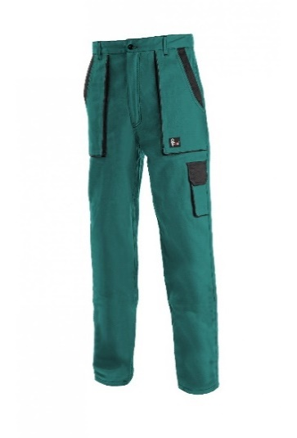 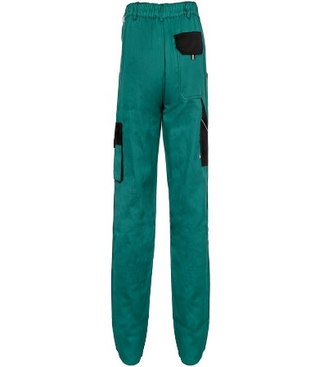 | Nie
9. | Pracovné nohavice s náprsenkou - dámske | I. | EN ISO 13688 | montérkové nohavice s náprsenkou dámske, farba zelenohnedá-khaki/čierna, vyvýšený zadný diel , nastaviteľné pružné traky upínajúce sa na náprsenku plastovými sponami zasúvajúcimi sa do seba a umožňujú nastavenie dĺžky trakov, bočné zapínanie na gombíky na ľavej strane pásu v bočnom šve, pás v zadnom dieli stiahnutý gumou, v prednej časti nohavíc rozparok s krytým zapínaním na gombíky, 2 predné vakové vrecká so šikmým otvorom, s bočnou a spodnou rozširovacou lištou v doplnkovej čiernej farbe a okrajovou lištou v doplnkovej čiernej farbe, 2 zadné vrecká s príklopkou v doplnkovej čiernej farbe so zapínaním na gombík, metrové vrecko na pravej strane v doplnkovej čiernej farbe, na ľavej strane vrecko s bočnou a spodnou rozširovacou lištou v doplnkovej čiernej farbe a príklopkou v doplnkovej čiernej farbe so zapínaním na gombík, zosilnené zdvojené kolená v doplnkovej čiernej farbe, vrecko na náprsenke na zips s našitým vreckom v doplnkovej čiernej farbe, zosilnené zdvojené kolená v doplnkovej čiernej farbe, z prednej strany na hornom okraji zdojených kolien vložená reflexná paspulka, v spodnej - vnútornej časti našitý materiál v dolpnkovej čiernej farbe proti predratiu a zašpineniu. Použitie: pestovanie, ochrana a ošetrovanie v lese | keper 100% BA, minimálne 245 g/m² | veľ. 38 - 66, výškové skupiny II., IV., VI., veľkosť na mieru | ks | 40 | 0.00 | 0.00 | 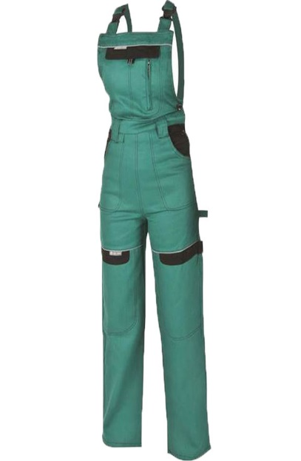 | Nie
10. | Pracovná bunda s rozlišovacími kontrastnými farebnými prvkami a reflexnými pruhmi - pánska | II. | EN ISO 13688, EN ISO 20471/A1 (trieda 1) | blúza pánska pohodlného strihu vyrobená z vodeodpudivého materiálu s odolnosťou voči špine a oderu , farba zelená, límcový golier, vnútorná časť sedla a ramien podšitá protipotnou mriežkou z PA alebo PES, sedlo v doplnkovej kontrastnej flourecenčnej oranžovej farbe, 2 prsné vrecká s príklopkou so zapínaním na suchý zips, 2 bočné vrecká so šikmým otvorom a hornou lištou v v doplnkovej kontrastnej flourecenčnej oranžovej farbe, vrchný diel rukávov v doplnkovej kontrastnej flourecenčnej oranžovej alebo žletej farbe, 2 strieborné reflexné pásy v šírke 50 mm na prednej a zadnej časti bundy, konce rukávov sú opatrené sťahovacím nápletom, na rukávoch vrecká s príklopkou na suchý zips na obväzový balíček, na rukávoch po celom obvode sú 2 strieborné reflexné pásy v šírke 50 mm, dolný okraj bundy do gumy, zapínanie na zips prekrytý legou na suchý zips, farba: zelená/flourescenčná oranžová alebo flourescenčná žltá Použitie: vodič NA, strojník, operátor viacúčelových ťažbových a špec.strojov | 50% BA + 50% PES, minimálne 250 g/m² | veľ. 46 - 68, výškové skupiny II., IV., VI., veľkosť na mieru | ks | 700 | 0.00 | 0.00 | 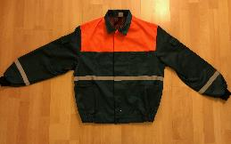 | Áno veľ. 56 výš.skupina IV. Potvrdenie skúšobňou sa nepožaduje
11. | Pracovné nohavice do pása s rozlišovacími kontrastnými farebnými prvkami a reflexnými pruhmi - pánske | II. | EN ISO 13688, EN ISO 20471/A1(trieda 1) | nohavice do pása pánske z vodeodpudivého materiálu s odolnosťou voči špine a oderu, farba zelená, pevný pás s pútkami na opasok v zadnej časti stiahnutý gumou, v prednej časti nohavíc rozparok s krytým zapínaním na gombík a zips, 2 hlboké lištové predné vrecká so šikmým otvorom , 2 zadné skladané vrecká s príklopkou, pútko na náradie v doplnkovej flourescenčnej oranžovej alebo flourescenčnej žltej farbe, 1 multifinkčné vrecko na pravej strane stehna, zosilnená oblasť kolien z polyesterovaj tkaniny s možnosťou vloženia kolenných výstuh, na hornom okraji zosilnenia vložená reflexná paspulka, spodná časť nohavíc v doplnkovej flourescenčnej oranžovej alebo flourescenčnej žltej farbe s dvoma striebornými reflexnými pásmi v šírke 50 mm po celom obvode, zosilnená zadná strana spodnej časti nohavíc v v doplnkovej flourescenčnej oranžovej alebo flourescenčnej žltej farbe, záložka na nohavici umožňujúca predĺženie nohavíc do 50 mmvystuženie 100% polyester, farba: zelená/flourescenčná oranžová alebo flourescenčná žltá Použitie: vodič NA, strojník, operátor viacúčelových ťažbových a špec.strojov | 50% BA + 50% PES, minimálne 250 g/m² | veľ. 46 - 68, výškové skupiny II., IV., VI., veľkosť na mieru | ks | 800 | 0.00 | 0.00 | 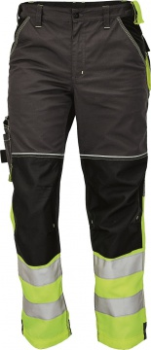 | Áno veľ. 56 výš.skupina IV. Potvrdenie skúšobňou sa nepožaduje
12. | Pracovné nohavice s náprsenkou, s rozlišovacími kontrastnými farebnými prvkami a reflexnými pruhmi - pánske | II. | EN ISO 13688:, EN ISO 20471/A1 (trieda 1) | nohavice s náprsenkou pánske z vodeodpudivého materiálu s odolnosťou voči špine a oderu, farba zelená, vyvýšený zadný diel , nastaviteľné pružné traky upínajúce sa na náprsenku plastovými sponami zasúvajúcimi sa do seba a umožňujú nastavenie dĺžky trakov, bočné zapínanie na gombíky na ľavej strane pásu v bočnom šve, pás v zadnom dieli stiahnutý gumou, v prednej časti nohavíc rozparok s krytým zapínaním na gombík a zips, 2 hlboké lištové predné vrecká so šikmým otvorm , 2 zadné skladané vrecká s príklopkou, pútko na náradie v doplnkovej flourescenčnej oranžovej alebo flourescenčnej žltej farbe, 1 multifinkčné vrecko na pravej strane stehna, zosilnená oblasť kolien z polyesterovaj tkaniny s možnosťou vloženia kolenných výstuh, na hornom okraji zosilnenia vložená reflexná paspulka, spodná časť nohavíc v doplnkovej flourescenčnej oranžovej alebo flourescenčnej žltej farbe s dvoma striebornými reflexnými pásmi v šírke 50 mm po celom obvode, zosilnená zadná strana spodnej časti nohavíc v v doplnkovej flourescenčnej oranžovej alebo flourescenčnej žltej farbe, záložka na nohavici umožňujúca predĺženie nohavíc do 50 mm, vystuženie 100% polyester, farba: zelená/flourescenčná oranžová alebo flourescenčná žltá. Použitie: vodič NA, strojník, operátor viacúčelových ťažbových a špec.strojov | 50% BA + 50% PES, minimálne 250 g/m² | veľ. 46 - 68, výškové skupiny II., IV., VI., veľkosť na mieru | ks | 130 | 0.00 | 0.00 | 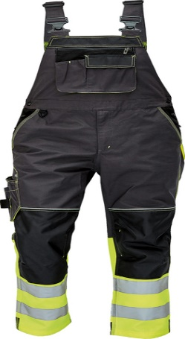 | Áno veľ. 56 výš.skupina IV. Potvrdenie skúšobňou sa nepožaduje
13. | Pracovná bunda s rozlišovacími kontrastnými farebnými prvkami a reflexnými pruhmi - dámska | II. | EN ISO 13688, EN ISO 20471/A1 (trieda 1) | blúza dámska pohodlného strihu vyrobená z vodeodpudivého materiálu s odolnosťou voči špine a oderu , farba zelená, límcový golier, vnútorná časť sedla a ramien podšitá protipotnou mriežkou z PA alebo PES, sedlo v doplnkovej kontrastnej flourecenčnej oranžovej farbe, 2 prsné vrecká s príklopkou so zapínaním na suchý zips, 2 bočné vrecká so šikmým otvorom a hornou lištou v v doplnkovej kontrastnej flourecenčnej oranžovej farbe, vrchný diel rukávov v doplnkovej kontrastnej flourecenčnej oranžovej alebo žletej farbe, 2 strieborné reflexné pásy v šírke 50 mm na prednej a zadnej časti bundy, konce rukávov sú opatrené sťahovacím nápletom, na rukávoch vrecká s príklopkou na suchý zips na obväzový balíček, na rukávoch po celom obvode sú 2 strieborné reflexné pásy v šírke 50 mm, dolný okraj bundy do gumy, zapínanie na zips prekrytý legou na suchý zips, farba: zelená/flourescenčná oranžová alebo flourescenčná žltá . Použitie: pestovanie, ochrana a ošetrovanie v lese | 50% BA + 50% PES, minimálne 250 g/m² | veľ. 38 - 66, výškové skupiny II., IV., VI., veľkosť na mieru | ks | 50 | 0.00 | 0.00 |  | Nie
14. | Pracovné nohavice do pása s rozlišovacími kontrastnými farebnými prvkami a reflexnými pruhmi - dámska | II. | EN ISO 13688, EN ISO 20471/A1 (trieda 1) | nohavice do pása dámske z vodeodpudivého materiálu s odolnosťou voči špine a oderu, farba zelená, pevný pás s pútkami na opasok v zadnej časti stiahnutý gumou, v prednej časti nohavíc rozparok s krytým zapínaním na gombík a zips, 2 hlboké lištové predné vrecká so šikmým otvorom , 2 zadné skladané vrecká s príklopkou, pútko na náradie v doplnkovej flourescenčnej oranžovej alebo flourescenčnej žltej farbe, 1 multifinkčné vrecko na pravej strane stehna, zosilnená oblasť kolien z polyesterovaj tkaniny s možnosťou vloženia kolenných výstuh, na hornom okraji zosilnenia vložená reflexná paspulka, spodná časť nohavíc v doplnkovej flourescenčnej oranžovej alebo flourescenčnej žltej farbe s dvoma striebornými reflexnými pásmi v šírke 50 mm po celom obvode, zosilnená zadná strana spodnej časti nohavíc v v doplnkovej flourescenčnej oranžovej alebo flourescenčnej žltej farbe, záložka na nohavici umožňujúca predĺženie nohavíc do 50 mmvystuženie 100% polyester, farba: zelená/flourescenčná oranžová alebo flourescenčná žltá. Použitie: pestovanie, ochrana a ošetrovanie v lese | 50% BA + 50% PES, minimálne 250 g/m² | veľ. 38 - 66, výškové skupiny II., IV., VI., veľkosť na mieru | ks | 20 | 0.00 | 0.00 |  | Nie
15. | Pracovné nohavice s náprsenkou, s rozlišovacími kontrastnými farebnými prvkami a reflexnými pruhmi - dámska | II. | EN ISO 13688, EN ISO 20471/A1 (trieda 1) | nohavice s náprsenkou dámske z vodeodpudivého materiálu s odolnosťou voči špine a oderu, farba zelená, vyvýšený zadný diel , nastaviteľné pružné traky upínajúce sa na náprsenku plastovými sponami zasúvajúcimi sa do seba a umožňujú nastavenie dĺžky trakov, bočné zapínanie na gombíky na ľavej strane pásu v bočnom šve, pás v zadnom dieli stiahnutý gumou, v prednej časti nohavíc rozparok s krytým zapínaním na gombík a zips, 2 hlboké lištové predné vrecká so šikmým otvorm , 2 zadné skladané vrecká s príklopkou, pútko na náradie v doplnkovej flourescenčnej oranžovej alebo flourescenčnej žltej farbe, 1 multifinkčné vrecko na pravej strane stehna, zosilnená oblasť kolien z polyesterovaj tkaniny s možnosťou vloženia kolenných výstuh, na hornom okraji zosilnenia vložená reflexná paspulka, spodná časť nohavíc v doplnkovej flourescenčnej oranžovej alebo flourescenčnej žltej farbe s dvoma striebornými reflexnými pásmi v šírke 50 mm po celom obvode, zosilnená zadná strana spodnej časti nohavíc v v doplnkovej flourescenčnej oranžovej alebo flourescenčnej žltej farbe, záložka na nohavici umožňujúca predĺženie nohavíc do 50 mm, vystuženie 100% polyester, farba: zelená/flourescenčná oranžová alebo flourescenčná žltá. Použitie: pestovanie, ochrana a ošetrovanie v lese | 50% BA + 50% PES, minimálne 250 g/m² | veľ. 38 - 66, výškové skupiny II., IV., VI., veľkosť na mieru | ks | 20 | 0.00 | 0.00 |  | Nie
16. | Pracovný kabát 2v1 zateplený s rozlišovacími kontrastnými farebnými prvkami a reflexnými pruhmi - pánsky | II. | EN ISO 13688, EN ISO 20471/A1 (trieda 1) | zateplený pracovný kabát pánsky 2v1, vyrobený z vodeodpudivého materiálu s odolnosťou voči špine a oderu, farba zelená, s termoizolačnou podšívkou, odopínateľná kapucňa s upínaním na gombíky a so šnúrkou na stiahuntie, odopínateľné rukávy na zips pekrytý legou, sedlo a vrchný diel rukávov v doplnkovej kontrastnej flourecenčnej oranžovej alebo flourescenčnej žltej farbe, konce vnútra rukávov sú opatrené sťahovacím elastickou manžetou alebo gumičkou, zapínanie kabáta na zips až do stojáčika prekryté legou na suchý zips, 2 predné lištové vrecká, 1 vnútorné vrecko, na hrudi, spodnom okraji a na rukávoch po celom obvode 2 strieborné reflexné pásy v šírke 50 mm,farba: zelená/flourescenčná oranžová, čierna. Použitie: exteriér - mechanik, vodič | 50% BA+ 50% PES, minimálne 250 g/m², podšívka 100% PES, výplň 100% PES | veľ. 42 - 68, výškové skupiny II., IV., VI., veľkosť na mieru | ks | 500 | 0.00 | 0.00 |  | Áno veľ. 56 výš.skupina IV. Potvrdenie skúšobňou sa nepožaduje
17. | Pracovný kabát zateplený s rozlišovacími kontrastnými farebnými prvkami a reflexnými pruhmi - dámsky | II. | EN ISO 13688:, EN ISO 20471/A1 (trieda 1) | zateplený pracovný kabát dámsky 2v1, vyrobený z vodeodpudivého materiálu s odolnosťou voči špine a oderu, farba zelená, s termoizolačnou podšívkou, odopínateľná kapucňa s upínaním na gombíky a so šnúrkou na stiahuntie, odopínateľné rukávy na zips pekrytý legou, sedlo a vrchný diel rukávov v doplnkovej kontrastnej flourecenčnej oranžovej farbe, konce vnútra rukávov sú opatrené sťahovacím elastickou manžetou alebo gumičkou, zapínanie kabáta na zips až do stojáčika prekryté legou na suchý zips, 2 predné lištové vrecká, 1 vnútorné vrecko, na hrudi, spodnom okraji a na rukávoch po celom obvode 2 strieborné reflexné pásy v šírke 50 mm farba: zelená/flourescenčná oranžová, čierna Použitie: exteriér - pestovanie, ošetrovanie a ochrana v lese | 50% BA+ 50% PES, minimálne 250 g/m², podšívka 100% PES, výplň 100% PES | veľ. 38 - 66, výškové skupiny II., IV., VI., veľkosť na mieru | ks | 30 | 0.00 | 0.00 | 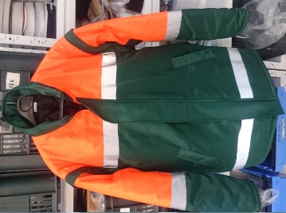 | Nie
18. | Pracovné nohavice s náprsenkou zateplené, s rozlišovacími kontrastnými farebnými prvkami a reflexnými pruhmi - pánske | II. | EN ISO 13688, EN ISO 20471/A1 (trieda 1) | nohavice pánske s náprsenkou z vodeodpudivého materiálu s odolnosťou voči špine a oderu, farba zelená s termoizolačnou podšívkou, vyvýšený zadný diel , nastaviteľné pružné traky upínajúce sa na náprsenku plastovými sponami zasúvajúcimi sa do seba a umožňujú nastavenie dĺžky trakov, bočné zapínanie na gombíky na ľavej strane pásu v bočnom šve, pás v zadnom dieli stiahnutý gumou, v prednej časti nohavíc rozparok s krytým zapínaním na gombík a zips, 2 hlboké lištové predné vrecká so šikmým otvorm , 2 zadné skladané vrecká s príklopkou, pútko na náradie v doplnkovej flourescenčnej oranžovej alebo flourescenčnej žltej farbe, 1 multifinkčné vrecko na pravej strane stehna, zosilnená oblasť kolien z polyesterovaj tkaniny s možnosťou vloženia kolenných výstuh, na hornom okraji zosilnenia vložená reflexná paspulka, spodná časť nohavíc v doplnkovej flourescenčnej oranžovej alebo flourescenčnej žltej farbe s dvoma striebornými reflexnými pásmi v šírke 50 mm po celom obvode, zosilnená zadná strana spodnej časti nohavíc v v doplnkovej flourescenčnej oranžovej alebo flourescenčnej žltej farbe, záložka na nohavici umožňujúca predĺženie nohavíc do 50 mm, vystuženie 100% polyester, farba: zelená/flourescenčná oranžová alebo flourescenčná žltá Použitie: exteriér - mechanik, vodič | 50% BA+ 50% PES, minimálne 250 g/m², podšívka 100% PES, výplň 100% PES | veľ. 48 - 68, výškové skupiny II., IV., VI., veľkosť na mieru | ks | 30 | 0.00 | 0.00 |  | Nie
19. | Pracovná bunda pre pilčíkov - pánska | III. | EN ISO 13688:2013 | ľahká priedušná a vodeodpudivá strečová pánska bunda s podšitým stojačikom, skryté zapínanie na obojsmerný zips s príklopkou s nitovacími gombíkmi, lem predného dielu zo špeciálnej tkaniny, ktorá je odolná proti oderu a pevná v ťahu a strihu, predĺžený zadný diel a pospazušie so systémom odvetrávania, rukávy ukončené lemom z špeciálnej tkaniny, ktorá je odolná proti oderu a pevná v ťahu a strihu s reflexnou paspulkou so zapínaním na nitovacie gombíky s posunom, lakte spevnené špeciálnej tkaniny, ktorá je odolná proti oderu a pevná v ťahu a strihu, na ľavom rukáve vrecko na obväzový balíček s príklopkou s reflexnou paspulkou so zapínaním na velcro pásku, na pravej prsnej strane vrecko na mobil s príklopkou s reflexnou paspulkou so zapínaním na velcro pásku, na pravej prsnej strane vnútorné šikmé vrecko na doklady so zapínaním na vodeodolný zips, dve hlboké vnútorné vrecká z špeciálnej tkaniny, ktorá je odolná proti oderu a pevná v ťahu a strihu so zapínaním na velcro pásku, vnútorné stiahnutie v páse nastaviteľné gumou a koncovkami, predný a zadný diel podšitý funkčným úpletom, farba: zelená/flourecenčná oranžová, čierna. Použitie: Pilčík v ťažbe pri ručnej manipulácii dreva | vrchový materiál: 95% polyester, 5% elastan, 100% špeciálna tkanina, ktorá je odolná proti oderu a pevná v ťahu a strihu, napríklad Cordura, vnútorný materiál: 95% polyester, 5% lycra, 100% polyester, | veľ. 48-66, výškové skupiny II., IV., VI. | ks | 320 | 0.00 | 0.00 | 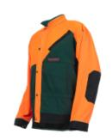 | Áno veľ. 56 výš.skupina IV.
20. | Pracovné nohavice do pása - protiporezové - pre pilčíkov - pánske | III. | EN ISO 13688:2013, EN 381-5,trieda 1 : 20 m/s úroveň ochrany 1, ochranná plocha A | ochranné strečové priedušné a vodeodpudivé nohavice do pása pánske so šesťvrstevným protiporéznym úpletom, kolená, rozkrok, sed spevnený špeciálnou tkaninou, ktorá je odolná proti oderu a pevná v ťahu a strihu, spodný lem spevnený špeciálnou tkaninou, ktorá je odolná proti oderu a pevná v ťahu a strihu s reflexnou paspulkou, pevný pás s pútkami na opasok rozparok na gombík a na zips, nastaviteľné vnútorné sťahovanie v pase s gumou, zadná časť stehien so systémom odvetrávania, dve bočné a jedno zadné vrecko so skrytým zapínaním na zips, na ľavej bočnej strane hlboké vrecko zo špeciálnej tkaniny, ktorá je odolná proti oderu a pevná v ťahu a strihu s príklopkou s reflexnou paspulkou so zapínaním na velcro pásku, na pravej bočnej strane multifunkčné metrové vrecko, vrecko na kľúč na motorovú pílu, na páse pútko na kľúče, ochrana proti kliešťom,farba: zelená/flourescenšná oranžová, čierna. Použitie: Pilčík v ťažbe pri ručnej manipulácii dreva | vrchový materiál: 95% polyester, 5% elastan, 100% špeciálnej tkaniny, ktorá je odolná voči oderu a pevná v ťahu a strihu, vnútorný materiál: 95% polyester, 5% lycra, 100% polyester, ochranný materiál: 66% polyester, 34% polypropylen | veľ. 44-66, výškové skupiny II., IV., VI. | ks | 170 | 0.00 | 0.00 | 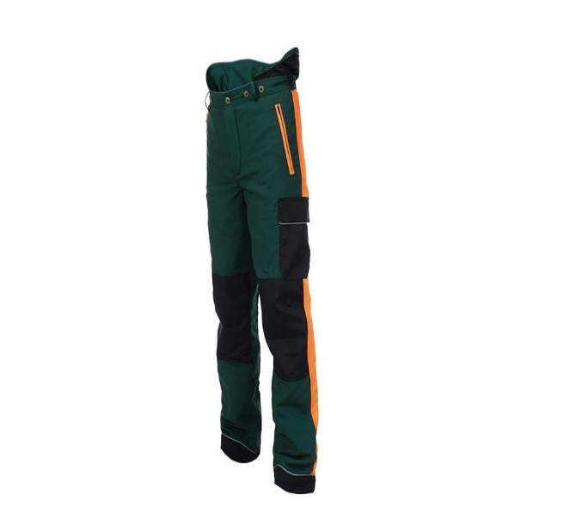 | Áno veľ. 56 výš.skupina IV. Potvrdenie skúšobňou sa nepožaduje
21. | Pracovné nohavice s náprsenkou - protiporezové - pre pilčíkov - pánske | III. | EN ISO 13688:2013, EN 381-5,trieda 1 : 20 m/s úroveň ochrany 1, ochranná plocha A | ochranné strečové priedušné a vodeodpudivé nohavice s náprsenkou pánske so šesťvrstevným protiporéznym úpletom, kolená, rozkrok, sed spevnený špeciálnou tkaninou, ktorá je odolná proti oderu a pevná v ťahu a strihu, spodný lem spevnený špeciálnou tkaninou, ktorá je odolná proti oderu a pevná v ťahu a strihu s reflexnou paspulkou, elastické traky s dvojdielnou sponou, rozparok a postranné rozparky na zips, nastaviteľné vnútorné sťahovanie v pase s gumou, zadná časť stehien so systémom odvetrávania, veľké prsné vrecko s príklopkou s reflexnou paspulkou so zapínaním na velcro pásku, dve bočné a jedno zadné vrecko so skrytým zapínaním na zips, na ľavej bočnej strane hlboké vrecko zšpeciálnou tkaninou, ktorá je odolná proti oderu a pevná v ťahu a strihu s príklopkou s reflexnou paspulkou so zapínaním na velcro pásku, na pravej bočnej strane multifunkčné metrové vrecko, vrecko na kľúč na motorovú pílu, na páse pútko na kľúče, ochrana proti kliešťom,farba: zelená/flourescenčná oranžová, čierna. Použitie: Pilčík v ťažbe pri ručnej manipulácii dreva | vrchový materiál: 95% polyester, 5% elastan, 100% špeciálnej tkaniny, ktorá je odolná voči oderu a pevná v ťahu a strihu, vnútorný materiál: 95% polyester, 5% lycra, 100% polyester, ochranný materiál: 66% polyester, 34% polypropylen | veľ. 44-66, výškové skupiny II., IV., VI. | ks | 220 | 0.00 | 0.00 | 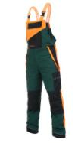 | Áno veľ. 56 výš.skupina IV. Potvrdenie skúšobňou sa nepožaduje
22. | Pracovná bunda - dámska | I. | EN ISO 13688 | pracovná bunda dámska softshellová odolná proti vode a vetru, farba hnedá, vypasovaný strih, kapucňa a dolný lem na stiahnutie šnúrkou, manžety na rukávoch so suchým zipsom, zapínanie na zips, 2 bočné lištové vrecká na zips, vrchná čast rukávou a bočné diely v zelenej farbe, vodeodolnosť min. 8000 mm, paropiepustnosť min. 2000g/m²/24h, farba: hnedá/zelená Použitie: robotníčka v lesnej škôlke | 100% PES, min. 200g/m² | veľ. XS-3XL | ks | 50 | 0.00 | 0.00 | 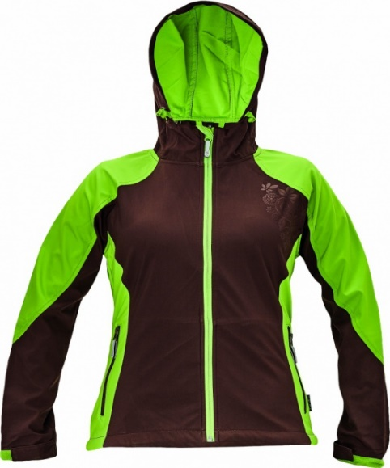 | Nie
23. | Pracovné nohavice do pása - dámske | I. | EN ISO 13688 | montérkové nohavice do pása dámske, farba hnedá, pevný pás s pútkami na opasok v zadnej časti stiahnutý gumou, v prednej časti nohavíc rozparok s krytým zapínaním na zaps a gombík, 2 predné so šikmým otvorom, 2 zadné vrecká s príklopkou v doplnkovej zelenej farbe so zapínaním na suchý zips, na pravej strane v oblasti stehna vrecko, zosilnené zdvojené kolená, spodný lem nohavíc s manžetou na suchý zips, fa. hnedá/zelená. Použitie: robotníčka v lesnej škôlke | 97 % bavlna, 3 % elastan, 260 g/m² | veľ. 38-66, výš.skupiny II,. IV., VI | ks | 50 | 0.00 | 0.00 | 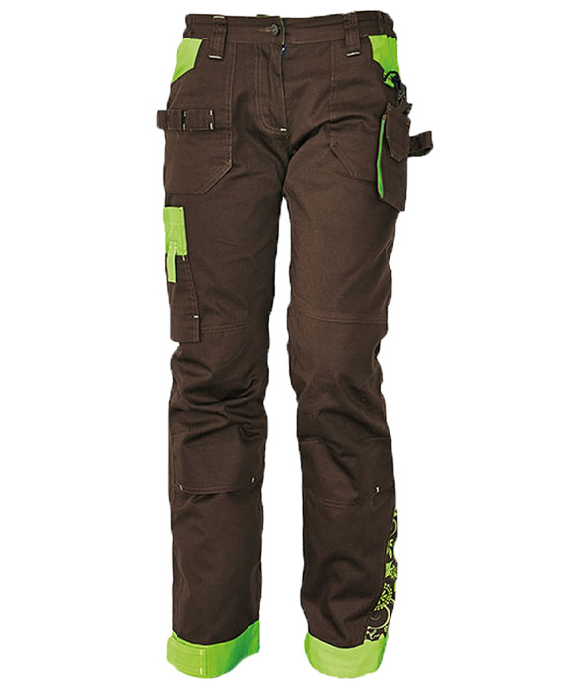 | Nie
24. | Ochranný pracovný odev zváračský | II. | EN ISO 13688:2013, EN ISO 11611, trieda 1/A1 + A2 | zváračsky komplet určený na ochranu tela pred zostrekom roztaveného kovu a a krátkodobého pôsobenia plameňa pri zváraní, blúza s límcovým golierom a zapínaním na gombíky prekryté legou, farba šedá, sedlo v doplnkovej oranžovej farbe, jedno náprsné vrecko s príklopkou na suchý zips, zdvojené lakte, nohavice do pása na traky, pevný pás, v prednej časti nohavíc rozparok s krytým zapínaním na gombík, zdvojené kolená, krytie cez obuv, materiál: špeciálny materiál s nehorľavou úpravou, farba šedá/oranžová Použitie: zvárač el.prúdom, plameňom, rezač kovov | keper 100% BA, minimálne 390g/m²,nehorľavá úprava, nehorľavé nite napríklad Kevlar | 46 - 64, výšk. Stupne II., IV.,VI veľkosť na mieru | ks | 40 | 0.00 | 0.00 | 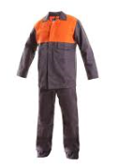 | Áno veľ. 56 výš.skupina IV. Potvrdenie skúšobňou sa nepožaduje
25. | Ochranná zástera zváračská celokožená s náplacníkmi | II. | EN ISO 13688, EN ISO 11611 trieda 2/A1 | ochranná hrubá celokožená pracovná zástera pre použitie na vonkajší odev voči odletujúcim truskám, kryté ramená, zapínanie v zadnej časti chrbta na kovovú pracku, určená pre zváračov, krytie až pod kolená, prešitie na ramenách a v spodnej tretine, materiál: hovädzinová štiepaná useň, min.hrúbka 1,2 mm, farba: šedá Použitie: zvárač el.prúdom, plameňom, rezač kovov | hovädzinová štiepaná useň, min.hrúbka 1,2 mm, nehorľavé nite napríklad Kevlar | univerzálna, nastaviteľná | ks | 30 | 0.00 | 0.00 | 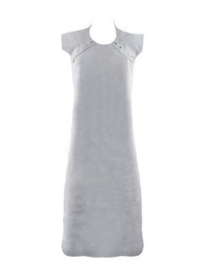 | Áno veľ.UNI
26. | Ochranný zváračský rukávnik celokožený | II. | EN ISO 13688:, EN ISO 11611 trieda 2/A1 | ochranný zváračský rukávnik voči odletujúcim truskám, obojručný, upevnenie k telu pomocou koženého remienka s prackou, na konci rukávnika remienok s prackou pre nastavenie veľkosti, materiál: hovädzinová štiepaná useň, min.hrúbka 1,2 mm, farba: šedá Použitie: zvárač el.prúdom, plameňom, rezač kovov | hovädzinová štiepaná useň, min.hrúbka 1,2 mm, nehorľavé nite napríklad Kevlar | univerzálna, nastaviteľná | ks | 20 | 0.00 | 0.00 | 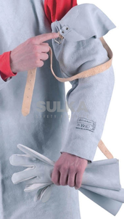 | Nie
27 | Ochranné gamaše zváračské s upínacími pásikmi | II. | EN ISO 13688:,EN ISO 11611 trieda2/A1 | zváračské gamaše s ochranou priehlavku a predkolenia so zapínaním v zadnej časti pomocou kožených pások s kovovou prackou, dvojité prešívanie u bočnej a prednej časti, materiál: hovädzinová štiepaná useň, kevlarová niť, min.hrúbka 1,2 mm Použitie: Použitie: zvárač el.prúdom, plameňom, rezač kovov Použitie: zvárač | hovädzinová štiepaná useň, min.hrúbka 1,2 mm, kevlarové nite | uni | pár | 20 | 0.00 | 0.00 | 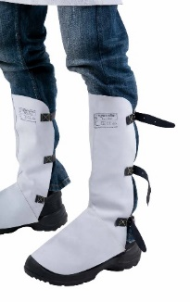 | Nie
28 | Pracovný plášť keprový - pánsky | I. | EN ISO 13688 | plášť pánsky s dlhým rukávom, dĺžka do pol lýtka, rozhalenkový golier, skryté zapínanie na gombíky, 3 vrecká - náprsné vrecko a dve dolné bočné vrecká, farba: zelená, biela Použitie: spracovanie mäsa a rýb, skladník | keper 100% BA, minimálne 245 g/m² | 48 - 68, výšk. Stupne II.,IV.,Vi | ks | 20 | 0.00 | 0.00 | 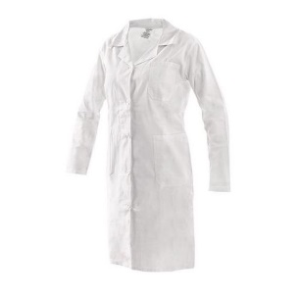 | Nie
29 | Pracovný plášť keprový - dámsky | I. | EN ISO 13688 | plášť pánsky s dlhým rukávom, dĺžka do pol lýtka, rozhalenkový golier, skryté zapínanie na gombíky, 3 vrecká - náprsné vrecko a dve dolné bočné vrecká, farba: zelená, biela. Použitie: spracovanie mäsa a rýb, skladník | keper 100% BA, minimálne 245 g/m² | 38 - 66 výšk.stupne II.,IV.,VI. | ks | 10 | 0.00 | 0.00 | 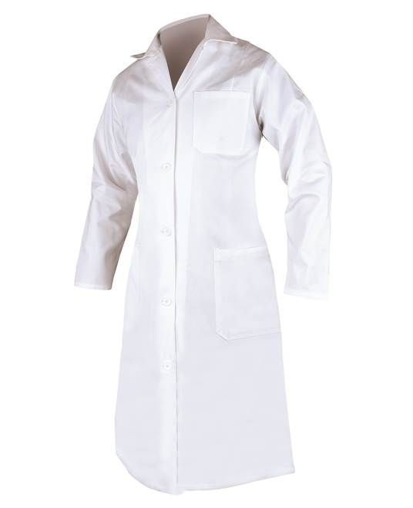 | Nie
30 | Ochranná zástera pogumovaná - čierna | I. | EN ISO 13688 | ochranná pracovná zástera pre prácu s tekutinami s náprsenkou, vodeodolná z vonkajšej strany, šnúrka na uväzovanie okolo krku a cez obvod tela, kovové oká, kontrastné šnúrky, dĺžka na úrovni kolien, rozmer 90x120cm, farba: čierna Použitie: spracovanie mäsa a rýb | 64% PVC / 36% PES | univerzálna, nastaviteľná | ks | 160 | 0.00 | 0.00 | 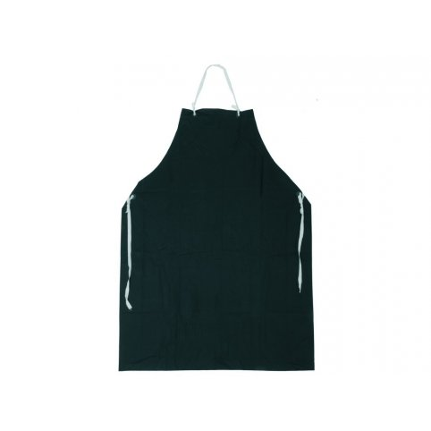 | Nie
31 | Ochranná zástera - biela | I. | EN ISO 13688 | ochranná pracovná zástera pre prácu s tekutinami s náprsenkou, vodeodolná z vonkajšej strany, šnúrka na uväzovanie okolo krku a cez obvod tela, kovové oká, dĺžka na úrovni kolien, farba: biela. Použitie: spracovanie mäsa a rýb | 100% PES | univerzálna, nastaviteľná | ks | 10 | 0.00 | 0.00 | 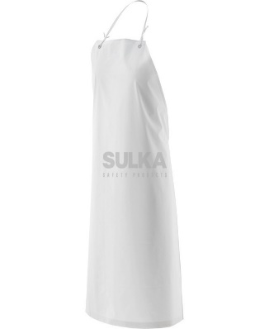 | Nie
32 | Vodeodolný plášť do dažďa - pončo | xxx. | xxx | vodeodolný plášť do dažďa - pončo s kapucňou a bočným zapínaním na patentky, rozmer 240 x125 cm., farba: zelená Použitie: TH- zamestnanec, lesník | 100% PVC s nánosom TPU | univerzálna | ks | 200 | 0.00 | 0.00 | 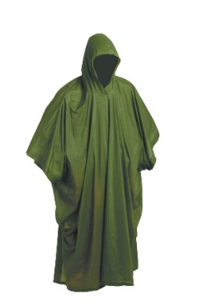 | Nie
33 | Vodeodolný plášť do dažďa | I. | EN ISO 13688 | vodeodolný plášť do dažďa s nánosom PVC a ochrannou kapucňou na vonkajší odev, časť chrbta a oblasť podpazušia ventilovaná, 3/4 dĺžka, zatavené spojovacie švy, vrecká na prednej strane kryté légami proti prieniku vody, vnútorná manžeta na gumu, zapínanie v prednej časti na gombičky, farba: tmavozelená. Použitie: vodič NA, pilčík, robotník expedičnom sklade | 100% PES s nánosom PVC | S - 3XL | ks | 260 | 0.00 | 0.00 | 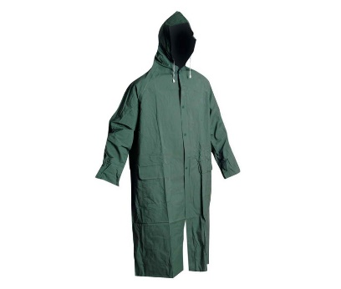 | Nie
34 | Vodeodolný oblek do dažďa | I. | EN ISO 13688 | vodeodolný dvojdielny oblek do dažďa s nánosom PVC, blúza s ochrannou sťahovacou kapucňou na vonkajší odev, zatavené spojovacie švy, vrecká na prednej strane kryté légami proti prieniku vody, vnútorná manžeta na gumu, zapínanie v prednej časti na gombičky, nohavice do pása do gumy, farba: tmavozelená. Použitie: robotník expedičnom sklade , škôlkarske stredisko | 100% PES s nánosom PVC | S - 3XL | ks | 200 | 0.00 | 0.00 | 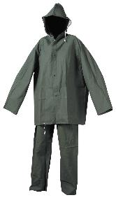 | Áno veľ.L

35 | Vesta výstražná oranžová s reflexnými pásmi | II. | EN ISO 13688, EN ISO 20471/A1 (trieda 2) | výstražná vesta na vrchný odev zo syntetického materiálu, dva strieborné reflexné pásy v šírke 50 mm po celom obvode v spodnej časti, zapínanie na suchý zips, kontrastný lem v čiernej farbe Použitie: R-kategórie, TH-zamestnanci | 100 % PES | S - 3XL | ks | 700 | 0.00 | 0.00 | 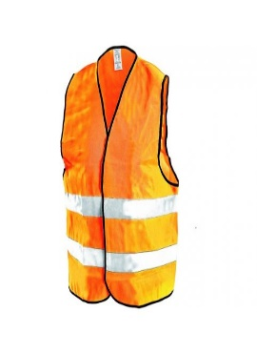 | Nie
36 | Hrubý pogumovaný návlek | I. | EN ISO 13688 | sú vyrobené impregnovaného materiálu sú vysoko odolné voči vode, snehu, šité pod klopou na suchý zips sa nachádza pevný zips na zapínanie návleku. Návleky majú západku, spodný háčik a silný popruh pod obuvou a pružn ramenný popruh s elastickým zvrškom. Celková dĺžka 38 cm, obvod do 45 cm farba čierna Použitie: pilčík, manipulant, vodič viacoperačných strojov, ochrana, ošetrovanie a pestovanie lesa | materiál: 100% polyester | uni | pár | 10 | 0.00 | 0.00 | 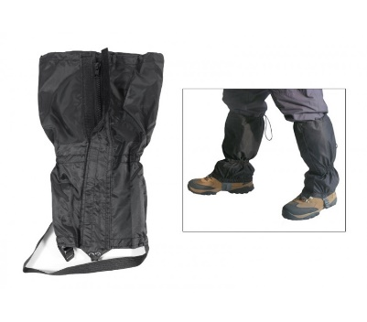 | Áno veľ.UNI
37 | Hrubý rybársky návlek na nohu | I. | EN ISO 13688 | hrubý rybársky návlek na nohu pod pás na oblečenie, spodná časť uzavretá do gumy, vrchná časť na uchytenie pomocou šnúrky, obvodová dĺžka min. 75 cm vo vrchnej časti, určené pre prácu a manipuláciu v mokrom prostredí pod nízkym tlakom striekajúcej vody, farba čierna Použitie: pilčík, manipulant, vodič viacoperačných strojov | 100% PES , povrstvený PVC, guma | uni | pár | 200 | 0.00 | 0.00 | 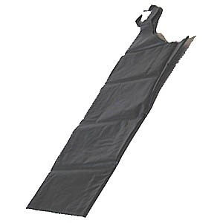 | Áno veľ. UNI
38 | Obličkový ochranný pás zimný | I. | EN ISO 13688 | ľadvinový ochranný pás na uväzovanie okolo spodnej časti chrbta v dĺžke min. 60cm a šírke v strede min. 22cm, na okrajoch min. 10 cm, šnúrky na uväzovanie, dĺžka šnúrok min. 50cm, veľ. UNI | 100% ovčia vlna, podšívka: bavlnený materiál - vatelín | uni | ks | 700 | 0.00 | 0.00 | 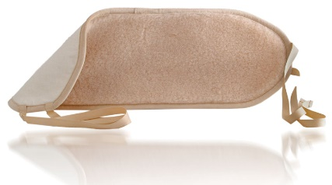 | Áno veľ. UNI
39 | Čiapka so šiltom letná | xxx. | xxx | 6 panelová čiapka s vyztuženým šiltom a s všitým kontrastným lemom, zapínanie v zadnej časti pomocou mosadzného klipu, obšité vetracie otvory, farba: zelená | 100 % BA | uni | ks | 700 | 0.00 | 0.00 |  | Áno veľ. UNI
40 | Čiapka letná | xxx. | xxx | Klobúčik má štepovaný okraj a obšité vetracie otvory. Obvod 61 cm, farba zelená | 100 % BA keper, 260g/m2 | uni | ks | 100 | 0.00 | 0.00 | 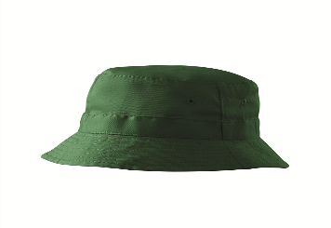 | Nie
41 | Čiapka zimná | xxx. | xxx | čiapka zimná pletená dvojvrstvová, vnútorná vložka z materiálu, ktorý má veľmi dobrú thermo izolačnú vlastnosť, farba čierna | 100% polyakryl + materiál s dobrou tepelnou izoláciou napr.: Thinsulate | uni | ks | 400 | 0.00 | 0.00 | 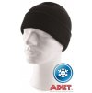 | Áno veľ. UNI
42 | Kukla pletená zateplená | xxx. | xxx | zateplená pletená kukla, predĺženie cez tvárovú časť na oblasť krku, otvor pre tvárovú časť s pružným nápletom, farba: tmavomodrá/čierna použiie: pilčík | 100% akryl | uni | ks | 200 | 0.00 | 0.00 |  | Áno veľ. UNI
43 | Dámske tepláky | I. | EN ISO 13688 | Dámske tepláky, príjemný elastický materiál s prídavkom elastanu zaručuje stály tvar, dve všité predné vrecká, pružný pás so všitou gumou spodný okraj nohavíc so všitou gumou, produkt. Použitie: upratovačka | 95 % bavlna, 5 % elastan, 200g/m2 | Veľkosť XS - 3XL | ks | 40 | 0.00 | 0.00 | 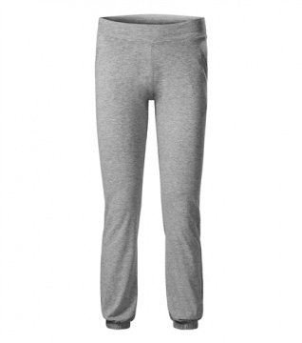 | Áno veľ. M
44 | Dámske tričko s krátkym rukávom | I. | EN ISO 13688 | Dámske tričko s krátkym rukávom má okrúhly výstrih, spracovaný do dvojitého lemu zo základného materiálu v šírke do 25 mm. Rukávy a spodný diel trička sú zapracované do dvojitého lemu zo základného mtr. V šírke do 2,5 mm. Tričko je šité plochými švami. Farba zelená Použitie: upratovačka | 95% bavlna, 5% elastan, 170 g/m2 | Veľkosť XS - 3XL | ks | 40 | 0.00 | 0.00 | 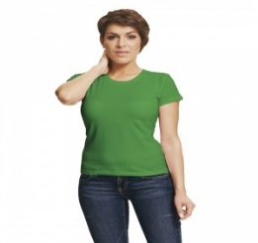 | Áno veľ. M
45 | Dámske tričko s dlhým rukávom | I. | EN ISO 13688 | Dámske tričko s dlhým rukávom má okrúhly výstrih, spracovaný do dvojitého lemu zo základného materiálu v šírke do 25 mm. Rukávy a spodný diel trička sú zapracované do dvojitého lemu zo základného mtr. V šírke do 2,5 mm. Tričko je šité plochými švami. Farba zelená, biela Použitie: upratovačka, spracovanie mäsa a rýb | 95% bavlna, 5% elastan, | Veľkosť XS - 3XL | ks | 40 | 0.00 | 0.00 | 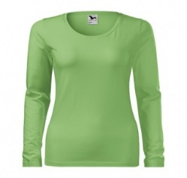 | Nie
46 | Pánske tričko s dlhým rukávom | I. | EN ISO 13688 | Tričko s dlhým rukávom, guľatý priekrčník, zdvojené švy, spevňujúca krčná a ramenná páska, trup je po stranách bez švov, rukávy zakončené manžetou, finálna silikónová úprava materiálu, ktorá zaisťuje mäkkosť a pružnosť, rozmerovú stálosť a obmedzuje žmolkovaniu. Farba biela, zelená Použitie: spracovanie mäsa a rýb | 100 % bavlna single jersey, 140 g/m2 | Veľkosť S - 3XL | ks | 40 | 0.00 | 0.00 | 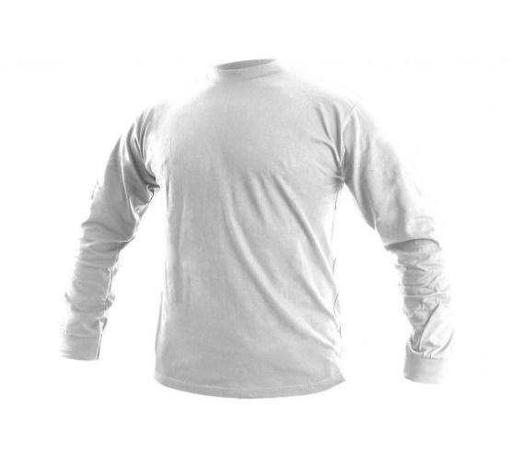 | Nie
47 | Dámska bunda | I. | EN ISO 13688 | Bunda fleecová, predĺžená na zakrytie zadku a bokov, v predu dve vrecká so zipsom, zapínanie po celej dĺžke predného dielu až do stojačikového goliera, na spodku bundy tunel so šírkou na stiahnutie po bokoch, rukávy okončené tunelom s gumou, farba zelená, biela, červená Použitie: upratovačka, spracovanie mäsa a rýb | Fleece, 100 % polyester, 280g/m2 | Veľkosť XS - 3XL | ks | 40 | 0.00 | 0.00 | 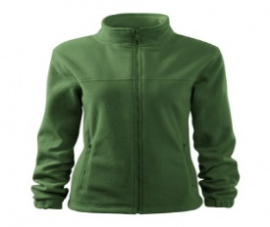 | Áno veľ. M
48 | Pánska bunda | I. | EN ISO 13688 | Bunda fleecová, predĺžená na zakrytie zadku a bokov, v predu dve vrecká so zipsom, zapínanie po celej dĺžke predného dielu až do stojačikového goliera, na spodku bundy tunel so šírkou na stiahnutie po bokoch, rukávy okončené tunelom s gumou, farba zelená, biela, červená Použitie: spracovanie mäsa a rýb | Fleece, 100 % polyester, 280g/m2 | Veľkosť S - 3XL | ks | 40 | 0.00 | 0.00 | 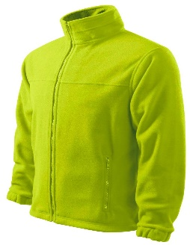 | Nie
49 | Dámska vesta | I. | EN ISO 13688 | Vesta fleecová predĺžená na zakrytie zadku a bokov, zapínanie po celej dĺžke predného dielu až do stojačikového goliera, na spodku bundy tunel so šírkou na stiahnutie po bokoch, v predu dve vrecká so zipsom, farba zelená, biela, červená Použitie: upratovačka, spracovanie mäsa a rýb | 100% polyester, fleece, 280 g/m2 | Veľkosť XS - 3XL | ks | 40 | 0.00 | 0.00 | 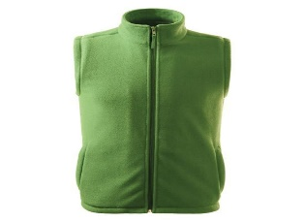 | Nie
50 | Ochranné pracovné návleky na ruky | I. | EN ISO 13688 | Ochranné pracovné návleky na ruky sú bezpečnostné návleky siahajúce až po paže. So sťahovacou gumičkou na zápästí a paži. Použitie: ochrana rúk pri manipulácii zo semenami v školkárskom stredisku | netkaná textília, napr.: TYVEK | Univerzálna | ks | 100 | 0.00 | 0.00 | 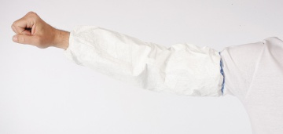 | Nie
51 | Pracovná kombinéza s kapucňou | III. | STN EN 1073-2 STN EN 1149-5 STN EN 13034+A1 STN EN 14126 STN EN ISO 374-1 | nepremokavá pracovná kombinéza s kapucňou je ochranné oblečenie odolné voči chemikáliám, azbestu a prachu. Má vonkajšie šité švy, trojdielnu pružnú kapucňu, zips s príklopkou, elastické manžety.Táto kombinéza patrí medzi pracovné odevy s novým ergonomickým dizajnom pre lepšie prispôsobenie sa postave a voľnosť pohybu. Kapucna kopíruje tvar hlavy a má tiež rukávy, ktoré sa nevyhŕňajú. farba biela Použitie: lakýrnik | Netkaná textília,napr.:TYVEK | Veľkosť M-3XL | ks | 40 | 0.00 | 0.00 | 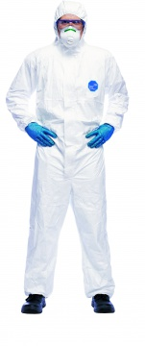 | Nie
52 | Pracovná čiapka pre mäsiarov | I. | STN EN ISO 13688: | Pracovná čiapka pre mäsiarov, čipka so šiltom z kvalinej hrubej látky. Farba: bielo/čierna, vzor kocka. Použitie: spracovanie mäsa a rýb | 100% bavlna, 300g/m2 | Univerzálna | ks | 20 | 0.00 | 0.00 |  | Nie
53 | Pánske mäsiarske nohavice | I. | EN ISO 13688 | Pánske bavlnené mäsiarske nohavice majú pevný pás, zapínanie na gombík a v zadnej časti naviac aj pútka s gombíkmi na stiahnutie. Nohavice majú dve bočné vrecká a jedno zadné vrecko. Pracovné oblečenie vhodné pre mäsiarov aj kuchárov. Použitie: spracovanie mäsa a rýb | keper pepito 100% bavlna, 210 g/m2 | Velkosť 46 - 64, výš.stupeň II.,IV.,VI | ks | 20 | 0.00 | 0.00 | 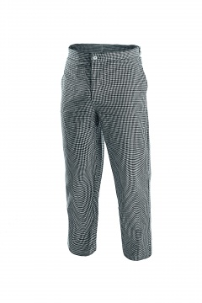 | Nie
54 | Pánske biele nohavice | I. | EN ISO 13688 | Pánske biele nohavice majú v predu pevný pás, vzadu je guma. Po obvode pása sú pútka. Predné zapínanie je na gombíky. Nohavice majú dve bočné vrecká a jodno zadné vrecko. Použitie: spracovanie mäsa a rýb | keper 100% bavlna, 190 g/m2 | Veľkosť 40-64, výš. II., IV., VI | ks | 20 | 0.00 | 0.00 | 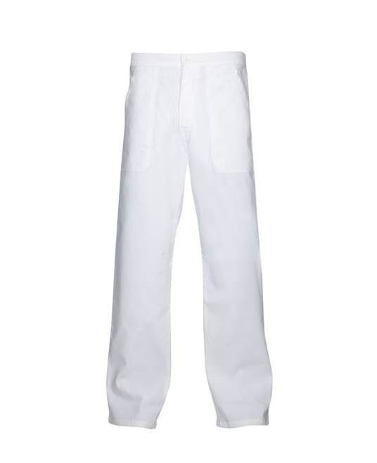 | Nie
55 | Dámske biele nohavice | I. | EN ISO 13688 | dámske biele pracovné nohavice s v predu pevný pás, vzadu je guma. Po obvode pása sú pútka. Predné zapínanie je na gombíky. Nohavice majú dve bočné vrecká a jodno zadné vrecko. Použitie: spracovanie mäsa a rýb | keper 100% bavlna, 190 g/m3 | Veľkosť 36-60, výš. Stupeň II.,IV.,VI | ks | 20 | 0.00 | 0.00 | 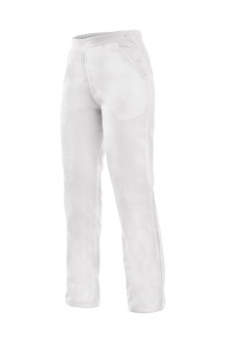 | Nie
56 | Mäsiarska blúza | I. | EN ISO 13688 | Pracovná mäsiarska blúza so zapínaním na gombíky. Blúza má náprsné vrecko a dve predné vrecká. Použitie: spracovanie mäsa a rýb | 100 % bavlna , 210 g/m2 | veľkosť 46-64, výš.stupeň II.,IV.,VI | ks | 20 | 0.00 | 0.00 | 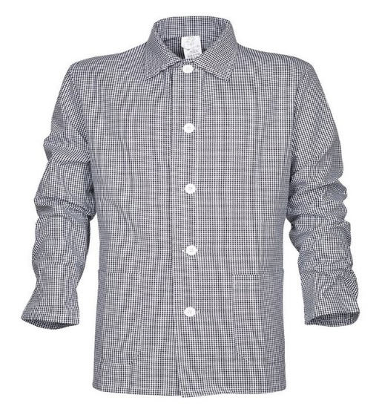 | Nie
57 | Pracovný kabát pre mäsiarov | I. | EN ISO 13688: 2013 | Pracovný kabát pre mäsiarov, pracovný kabát pre mäsiarov s dlhým rukávom z kvalitnej hrubej látky, dve spodné vrecká, zapínanie na gombíky, fa. bielo/čierna vzor kocka. Použitie: spracovanie mäsa a rýb | 100% bavlna, 300g/m2 | Velkosť 46 - 64, výš.stupeň II.,IV.,VI | ks | 20 | 0.00 | 0.00 | 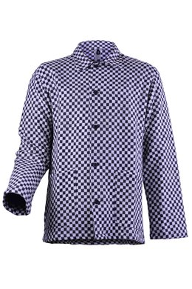 | Nie
Celková cena v EUR bez DPH za predmet zákazky_ ČASŤ 1 |  |  |  |  |  |  |  |  |  | 0.00

ČASŤ č. 2
Názov zákazky: Osobné ochranné pracovné pomôcky pre R-kategóriu |  |  |  |  |  |  |  |  |  |  |  | Príloha č. 11

Obchodné meno/názov:
Sídlo podnikania/adresa:
IČO:

ČASŤ č. 2_OCHRANNÁ PRACOVNÁ OBUV

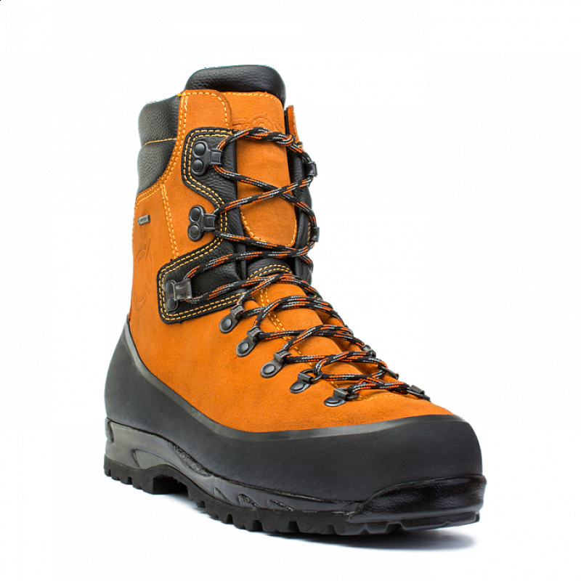
P.č. | Osobné ochranné pracovné prostriedky_OCHRANNÁ PRACOVNÁ OBUV | Kategória OOPP v zmysle nariadenia EP a RADY(EÚ) 2016/425 | Technická norma (nedatovaná t.j. platí vždy aktuálne znenie) | Opis predmetu zákazky a technická špecifikácia | Požadovaný materiál | Veľkosť | Merná jednotka (MJ) | Predpokladaný počet / MJ na 2 roky | Cena za (MJ) v EUR bez DPH | Spolu v EUR bez DPH / 2 roky | Ilustračný obrázok (predstavuje iba názorný príklad) | Predloženie vzorky
1 | Obuv celousňová bezpečnostná poloholeňová - pilčícka s odolnosťou proti prerezaniu reťazovou pílou - letná | III. | EN ISO 20345 S3 WR CI SRC EN ISO 17249 trieda 2 | poloholeňová bezpečnostná obuv, zvršok z hovädzinovej usne s brúseným povrchom, hrúbka min. 2,4 mm skombinovaná s vrchovým materiálom z hydrofóbnej hovädzinovej usne, farba čierna, hrúbka min. 1,2 mm a materiálu chrániaceho proti okopu po celom obvode z hovädzinovej usne s PU nánosom, farba čierna, hrúbka min. 1,7 mm alebo guma s hrúbkou min. 1,2 mm, základná podšívka je 4-vrstvový sendvič, horná vrstva z tkaného textilu na báze PA s polopriepustnou membránou na báze ePTFE, s hrúbkou min. 1,5 mm, s plošnou hmotnosťou min. 400 g/m2 podľa EN 17127, s termoizolačnou schopnosťou Rct min. 35.10-3 m2K/W podľa EN 31092 a odolnosťou proti odieraniu min. 800.000 cyklov za sucha a 300.000 cyklov za mokra podľa EN ISO 20344, čl. 6.12, kombinačná podšívka jazyka z pleteniny s polopriepustnou membránou na báze ePTFE, v podšívkovom golieriku hovädzinová useň s perforovaním hrúbky min 1,2 mm, ochrana proti prepíleniu reťazovou pílou - viacvrstvá tkanina na báze kevlarových alebo iných vlákien s triedou ochrany 2, bandáž jazyka, golierika a zadných dielov z polyuretánovej peny s otvorenými pórmi, šnurovadlo hydrofóbne, vymeniteľná vkladacia stielka tvarovaná, anatomická, min. 2-vrstvová, antistatická, antibakteriálna, tužinka oceľová s gumeným prechodovým pásikom odolná proti nárazu 200 J a tlaku 15 kN, našívacia stielka na báze kevlarových vlákien odolná proti prepichnutiu, podošva guma/PU , antistatická, odolná proti olejom a pohonným látkam Použitie: pilčík | hovädzinová useň, netkaná textília, PUR, guma | 39 - 47 | pár | 220 | 0.00 | 0.00 |  | Áno veľ. 42 Potvrdenie skúšobňou sa nepožaduje
2 | Obuv celousňová bezpečnostná poloholeňovává - pilčícka s odolnosťou proti prerezaniu reťazovou pílou - zimná | III. | EN ISO 20345 S3 WR CI SRA EN ISO 17249 trieda 2 | poloholeňová bezpečnostná obuv, zvršok z hovädzinovej lícovej usne, farba čierna, hrúbka min. 2,4 mm skombinovaná s vrchovým materiálom z hydrofóbnej hovädzinovej usne typu, farba čierna, hrúbka min. 1,2 mm s gumenou ochrannou špičkou prešitou v žliabkoch dvoma stehmi, základná podšívka je 4-vrstvový sendvič, horná vrstva z pleteného textilu na báze PA/PES s polopriepustnou membránou na báze ePTFE, s hrúbkou min. 2,5 mm, s plošnou hmotnosťou min. 400 g/m2 podľa EN 17127, s termoizolačnou schopnosťou Rct min. 65.10-3 m2K/W podľa EN 31092 a odolnosťou proti odieraniu min. 200.000 cyklov za sucha a 50.000 cyklov za mokra podľa EN ISO 20344, čl. 6.12, v golieriku textilný úpletový materiál na báze PAD alebo PES, alebo hovädzinová useň typu, ochrana proti prepíleniu reťazovou pílou - viacvrstvá tkanina na báze kevlarových alebo iných vlákien s triedou ochrany 2, bandáž jazyka a golierika z polyuretánovej peny, šnurovadlo hydrofóbne, vymeniteľná vkladacia stielka tvarovaná, anatomická, min. 2-vrstvová, antistatická, antibakteriálna, tužinka oceľová odolná proti nárazu 200 J a tlaku 15 kN, podošva gumená s oceľovou stielkou proti prepichnutiu, antistatická, odolná proti olejom a pohonným látkam, kontaktnému teplu Použitie: pilčík | hovädzinová useň, netkaná textília, PUR, guma | 39 - 47 | pár | 220 | 0.00 | 0.00 |  | nie
3 | Obuv pracovná členková | II. | EN ISO 20347 O2 SRC FO | členková pracovná obuv, zvršok hladká lícová hydrofóbna hovädzinová useň, farba čierna, hrúbka min. 2,0 mm v kombinácií s polyamidovou tkaninou, priepustnosť vodnej pary vrchu obuvi min. 7,0 mg/cm²h, koeficient vodnej pary min. 70,0 mg/cm², podšívka polyamidový úplet trojrozmernej konštrukcie s vysokou odolnosťou voči oderu s vysokou absorbciou a desorbciou potu, priepustnosť vodnej pary podšívkového materiálu min. 9,0 mg/cm²h, koeficient vodnej pary min. 75,0 mg/cm², šnurovadlo hydrofóbne, vymeniteľná anatomická antibakteriálna stielka, podošva dvojhustotná PU/PU vyrobená technológiou priameho nástreku polyuretánu, antistatická, odolná voči olejom a pohonným hmotám, s absorpciou energie v oblasti päty min. 34 J, protišmykovosť podošvy SRC Použitie: mechanik, strojník, murár | hovädzinová useň, netkaná textília, PU | 35 - 49 | pár | 400 | 0.00 | 0.00 |  | Áno veľ. 42 Potvrdenie skúšobňou sa nepožaduje
4 | Obuv pracovná členková | III. | EN ISO 20345 S2 SRC | členková bezpečnostná obuv, zvršok hladká lícová hydrofóbna hovädzinová useň, farba čierna, hrúbka min. 2,0 mm v kombinácií s vodeodolnou polyamidovou tkaninou s polyuretánovým záterom, farba čierna, priepustnosť vodnej pary vrchu obuvi min. 7,0 mg/cm²h, koeficient vodnej pary min. 70,0 mg/cm², podšívka polyamidový úplet trojrozmernej konštrukcie s vysokou odolnosťou voči oderu s vysokou absorbciou a desorbciou potu, priepustnosť vodnej pary podšívkového materiálu min. 9,0 mg/cm²h, koeficient vodnej pary min. 75,0 mg/cm², vymeniteľná anatomická antibakteriálna stielka, tužinka oceľová odolná voči nárazu a tlaku, podošva dvojhustotná RPU/PU vyrobená technológiou priameho nástreku polyuretánu, antistatická, odolná voči olejom a pohonným hmotám, s absorpciou energie v oblasti päty min. 35 J, protišmykovosť podošvy SRC. Použitie: mechanik, strojník, murár | hydrofóbna hovädzinová useň, netkaná textília, PUR | 35-49 | pár | 400 | 0.00 | 0.00 |  | Nie
5 | Obuv pracovná členková | II. | EN ISO 20347 O2 SRC FO | členková pracovná obuv, zvršok hladká lícová hydrofóbna hovädzinová useň, farba hnedá, hrúbka min. 2,0 mm v kombinácií s polyamidovou tkaninou, priepustnosť vodnej pary vrchu obuvi min. 7,0 mg/cm²h, koeficient vodnej pary min. 70,0 mg/cm², podšívka polyamidový úplet trojrozmernej konštrukcie s vysokou odolnosťou voči oderu s vysokou absorbciou a desorbciou potu, priepustnosť vodnej pary podšívkového materiálu min. 9,0 mg/cm²h, koeficient vodnej pary min. 75,0 mg/cm², šnurovadlo hydrofóbne, vymeniteľná anatomická antibakteriálna stielka, podošva dvojhustotná PU/PU vyrobená technológiou priameho nástreku polyuretánu, antistatická, odolná voči olejom a pohonným hmotám, s absorpciou energie v oblasti päty min. 34 J, protišmykovosť podošvy SRC. Použitie: mechanik, strojník, murár | hovädzinová useň, netkaná textília, PU | 35 - 49 | pár | 40 | 0.00 | 0.00 |  | Áno veľ. 42
6 | Obuv pracovná členková | II. | EN ISO 20347 O2 SRC | členková pracovná obuv, zvršok hydrofóbne mikrovlákno, farba biela, hrúbka min. 2,0 mm, priepustnosť vodnej pary vrchu obuvi min. 2,0 mg/cm²h, koeficient vodnej pary min. 25,0 mg/cm², podšívka netkaná textília laminovaná s vysokou odolnosťou voči oderu s vysokou absorbciou a desorbciou potu, priepustnosť vodnej pary podšívkového materiálu min. 9,0 mg/cm²h, koeficient vodnej pary min. 75,0 mg/cm², šnurovadlo hydrofóbne, vymeniteľná anatomická antibakteriálna stielka, podošva dvojhustotná PU/PU vyrobená technológiou priameho nástreku polyuretánu, antistatická, odolná voči olejom a pohonným hmotám, s absorpciou energie v oblasti päty min. 34 J, protišmykovosť podošvy SRC. Použitie: spracovanie mäsa a rýb, upratovačky | hydrofóbne mikrovlákno, netkaná textília, PU | 35 - 48 | pár | 260 | 0.00 | 0.00 |  | Nie
7 | Obuv pracovná členková - zimná | II. | EN ISO 20347 O2 SRC CI FO | členková pracovná obuv, zvršok hladká lícová hydrofóbna hovädzinová useň, farba čierna, hrúbka min. 1,8 mm, priepustnosť vodnej pary vrchu obuvi min. 2,0 mg/cm²h, koeficient vodnej pary min. 50,0 mg/cm², golierik vrchu obuvi z PU s reflexným prvkom, zadná pätová časť vrchu obuvi chránená TPU komponentom , teplá vlasová podšívka - plyš, priepustnosť vodnej pary podšívkového materiálu min. 7,0 mg/cm²h, koeficient vodnej pary min. 50,0 mg/cm², šnurovadlo hydrofóbne, vymeniteľná stielka EVA/plyš, podošva dvojhustotná PU/PU vyrobená technológiou priameho nástreku polyuretánu, antistatická, odolná voči olejom a pohonným hmotám, s absorpciou energie v oblasti päty min. 34 J, protišmykovosť podošvy SRC. Použitie: mechanik, strojník | hydrofóbna hovädzinová useň, netkaná textília - plyš, PU | 35 - 48 | pár | 260 | 0.00 | 0.00 |  | Nie
8 | Obuv pracovná členková - zimná pre vodičov | II. | EN ISO 20347 O2 FO SRA CI | členková pracovná obuv, zvršok hladká lícová hydrofóbna hovädzinová useň, farba hnedá, hrúbka min. 1,8 mm v kombinácií s polyamidovou tkaninou, farba čierna, spodný okraj zvršku obuvi po celom obvode opatrený ochranným nánosm z PU, podšívka z pleteného textilu na báze PA/PES s paropriepustnou membránou s termoizolačnou schopnosťou, vymeniteľná anatomická tvarovaná antibakteriálna stielka z polyuretánovej peny, podošva dvojhustotná guma,ktorá slúži na tlmenie nárazov počas chôdze, antistatická, odolná voči olejom a pohonným hmotám, protišmykovosť podošvy SRA, odolnosť proti kontaktnému teplu do 300 °C Použitie: vodič NA | hydrofóbna hovädzinová useň, netkaná textília, PA, PES, guma | 36 - 48 | pár | 200 | 0.00 | 0.00 |  | Áno veľ. 42 Potvrdenie skúšobňou sa nepožaduje
9 | Obuv bezpečnostná členková pre zváračov | II. | EN ISO 20345 S1 HRO SRA FO | členková bezpečnostná obuv, zvršok brusená hovädzinová useň, farba hnedá, hrúbka min. 2,0 mm, vnútorná predná a pätová časť zvršku obuvi vystužená hovädzinovou štiepenkou, hrúbka min. 1,2 mm, po bokoch zvršku gumová pružinka pre rýchle vyzutie, vymeniteľná antibakteriálna stielka, tužinka oceľová odolná voči nárazu a tlaku, podošva dvojhustotná PU/GUMA, antistatická, odolná voči olejom a pohonným hmotám, protišmykovosť podošvy SRA, odolnosť proti kontaktnému teplu do 300 °C Použitie: Zvárač | brusená hovädzinová useň, hovädzinová štiepenka, gumové pružinky, PU, guma | 39 - 48 | pár | 100 | 0.00 | 0.00 |  | Áno veľ. 42
10 | Obuv pracovná poloholeňová | II. | EN ISO 20347 O2 SRA FO | poloholeňová pracovná obuv, zvršok hladká lícová hydrofóbna hovädzinová useň, farba čierna, hrúbka min. 1,9 mm v kombinácií s vodeodolnou polyamidovou tkaninou s polyuretánovým záterom, farba čierna, podšívka z pleteného textilu na báze PA/PES s paropriepustnou membránou s termoizolačnou schopnosťou, vymeniteľná anatomická tvarovaná antibakteriálna stielka z polyuretánovej peny, podošva dvojhustotná guma, ktorá slúži na tlmenie nárazov počas chôdze, antistatická, odolná voči olejom a pohonným hmotám, protišmykovosť podošvy SRA Použitie: vodič NA | hydrofóbna hovädzinová useň, netkaná textília, PA, PU, GUMA | 39 - 47 | pár | 100 | 0.00 | 0.00 |  | Nie
11 | Obuv bezpečnostná poloholeňová | II. | EN ISO 20345 S3 SRC FO O2 | poloholeňová bezpečnostná obuv, zvršok hladká lícová hydrofóbna hovädzinová useň, farba čierna, hrúbka min. 1,8 mm, chránič päty z mikrovláklna odlného proti oderu, reflexné prvky na bočných stranách vrchu obuvi, jazyk a golierik zo syntetického PU materiálou s výpňou z polyuretánovej peny a podšívkou z netkanej textílie, priepustnosť vodnej pary vrchu obuvi min. 2,0 mg/cm²h, koeficient vodnej pary min. 40,0 mg/cm², podšívka polyamidový úplet trojrozmernej konštrukcie s vysokou odolnosťou voči oderu s vysokou absorbciou a desorbciou potu, priepustnosť vodnej pary podšívkového materiálu min. 3,0 mg/cm²h, koeficient vodnej pary min. 25,0 mg/cm², vymeniteľná anatomická antibakteriálna stielka, tužinka kompozitná odolná voči nárazu a tlaku, nekovová kevlarová stielka odolná voči prepichu, podošva dvojhustotná PU/PU vyrobená technológiou priameho nástreku polyuretánu, antistatická, odolná voči olejom a pohonným hmotám, s absorpciou energie v oblasti päty min. 30 J, protišmykovosť podošvy SRC. Použitie: vodič NA, strojník drevosklad | hydrofóbna hovädzinová useň, netkaná textília, PU | 36 - 48 | pár | 100 | 0.00 | 0.00 |  | Áno veľ. 42 Potvrdenie skúšobňou sa nepožaduje
12 | Obuv pracovná sandálová - upratovačky | II. | EN ISO 20347 OB A E SRC | pracovná obuv sandálového typu, perforovaná uzatvorená špica, otvorená päta s nastaviteľným zadným pasikom, zvršok mikrofibrálny materiál, farba biela, hrúbka min.2,0 mm, priepustnosť vodnej pary vrchu obuvi min. 2,0 mg/cm²h, koeficient vodnej pary min. 25,0 mg/cm², podšívka netkaná textília laminovaná, priepustnosť vodnej pary podšívkového materiálu min. 6,0 mg/cm²h, koeficient vodnej pary min. 50,0 mg/cm², vymeniteľná anatomická antibakteriálna stielka, podošva dvojhustotná PU/PU vyrobená technológiou priameho nástreku polyuretánu, antistatická, odolná voči olejom a pohonným hmotám, s absorpciou energie v oblasti päty min. 28 J, protišmykovosť podošvy SRC Použitie: upratovačka | hydrofóbne mikrovlákno, netkaná textília, PU | 35 - 48 | pár | 40 | 0.00 | 0.00 |  | Nie
13 | Čižmy koženofilcové čierne | II. | EN ISO 20347 SRC OB E | sárová pracovná obuv, zvršok hovädzinová useň, farba čierna, hrúbka min. 1,8 mm, filcová sára, materiál polyesterová textília, farba čierna, podšívka vpichovaná netkaná textília, vlepovacia stielka, podošva gumová s absorpciou energie v oblasti päty, protišmykovosť podošvy SRC Použitie: mechanik, strojník, pestovanie, ochrana lesa | hovädzinová useň, netkaná textília, PES textília, GUMA | 6 - 13 | pár | 50 | 0.00 | 0.00 |  | nie
14 | Obuv celogumená vysoká - pilčícke čižmy | III. | EN ISO 20344, EN ISO 17249 stupeň ochrany 3, SRA P E FO | bezpečnostná holeňová obuv pilčícka, na zvrškové dielce sú použité špeciálne kaučukové zmesi, farba oranžová, priehlavok zo zmesi o kaučukovitosti 70% a sára o kaučukovitosti 65%, farba žltá, podšívka bavlnená textília, nadstavec zo zatieranej PAD tkaniny so šnúrkou a brzdičkou na sťahovanie, vkladacia stielka z netkanej textílie, protiporézna vložka v oblasti holene tvorená plátom kaučukovej zmesi s vysokou odolnosťou proti pretrhnutiu previazaný vrchovým dielcom zo zmesi s vysokou kaučukovitosťou, tužinka oceľová odolná proti nárazu 200J a tlaku 15kN, podošva gumená s výrazným dezénom, vyrobená z dvoch zmesí kaučuku, odolná proti olejom a PHM, oceľová stielka odolná voči prepichu. Protišmykovosť podošvy SRA Použitie: pilčík | kaučuková zmes, bavlnená textília, netkaná textília, guma | 39-48 | pár | 140 | 0.00 | 0.00 |  | Áno veľ. 42 Potvrdenie skúšobňou sa nepožaduje
15 | Čižmy pracovné gumové | II. | EN ISO 20347 SRA OB E | sárová pracovná obuv gumová zavalovaná, zvršok kaučuková zmes, farba zelená, nadstavec z nánosového textilu so šnúrkou na sťahovanie, vnútorná časť z neoprénu s vynikajúci termoizolačnými vlastnosťami, vkladacia stielka, podošva gumová lisovaná, dezénovaná, protišmykovosť podošvy SRA Použitie: TH - zamestnanec | kaučuková zmes, neoprén | 36 - 48 | pár | 300 | 0.00 | 0.00 |  | Áno veľ. 42
16 | Čižmy pracovné gumové | II. | EN ISO 20347 SRA O OB E | sárová pracovná obuv gumená lisovaná, zvršok kaučuková zmes, farba čierna, podšívka polyesterová textília, vkladacia stielka netkaná textília, podošva gumová lisovaná dezénovaná, protišmykovosť podošvy SRA Použitie: mechanik, strojník, pestovanie, ochrana lesa | kaučuková zmes, netkaná textília | 36 - 48 | pár | 160 | 0.00 | 0.00 |  | Nie
17 | Čižmy pracovné gumofilcové | II. | EN ISO 20347 SRA OB E | sárová pracovná obuv gumofilcová, zvršok kaučuková zmes , farba čierna, sára z polyesterovej textílie, farba čierna, podšívka priehlavku z textílie, vkladacia stielka netkaná textília v min.hrúbke 3,0mm, podošva gumová dezénovaná lisovaná, protišmykovosť podošvy SRA Použitie: mechanik, strojník, pestovanie, ochrana lesa | kaučuková zmes, netkaná textília, PES textília | 36 - 48 | pár | 500 | 0.00 | 0.00 |  | Nie
18 | Čižmy pracovné PVC zateplené | II. | EN ISO 20347 SRA OB E | sárová pracovná obuv, zvršok PVC, farba zelená, nadstavec z nánosového textilu so šnúrkou a brzdičkami na sťahovanie, podšívka zateplená z vlasovej polyesterovej textíli, vkladacia stielka, podošva PVC, lisovaná, protišmykovosť podošvy SRA Použitie: TH - zamestnanec | kaučuková zmes, netkaná textília, PES textília | 36 - 48 | pár | 100 | 0.00 | 0.00 |  | Áno veľ. 42
19 | Čižmy pracovné PUR | II. | EN ISO 20347 O4 CI SRC FO | sárová pracovná obuv lisovaná, zvršok z polyuretánu, farba biela, podšívka textilná hladká, bezšvová, antibakteriálna, vkladacia anatomická stielka, podošva polyuretánová, lisovaná dezénovaná, protišmykovosť podošvy SRC, termoizolačná odolnosť min. do -15°C, Použitie: spracovanie mäsa a rýb | polyuretán, netkaná textília | 36 - 50 | pár | 200 | 0.00 | 0.00 |  | Nie
20 | Čižmy pracovné PUR | II. | EN ISO 20347 O4 CI FO SRC | sárová pracovná obuv lisovaná, zvršok z polyuretánu, farba zelená, podšívka textilná hladká, bezšvová, antibakteriálna, vkladacia anatomická stielka, podošva polyuretánová, lisovaná dezénovaná, protišmykovosť podošvy SRC, termoizolačná odolnosť min. do -15°C. Použitie: TH - zamestnanec | polyuretán, netkaná textília | 36 - 50 | pár | 1200 | 0.00 | 0.00 |  | Áno veľ. 37
21 | Vložka do obuvi pre prácu s MP | x | x | hrubá tepelná vložka do obuvi celogumennej vysokej pre prácu s MP, vyrobená z netkanej textílie, dvojité šitie Použitie: pilčík | netkaná textília | 36 - 48 | pár | 180 | 0.00 | 0.00 |  | Nie
22 | Vložky do topánok | x | x | Jednorázový chemický ohrievač,proti chladu. Maximálna teplota 45˚C, priemerná teplota 7 ˚C, trvanie 5 až 12 hodín Použitie: mäsovýroba, spracovanie rýb | Železný prášok, soľ, aktívne uhlie, voda, vermikulit | S-XL | pár | 40 | 0.00 | 0.00 |  | Nie
23 | Čižmy rybárske - brodiace | II. | EN ISO 20347 SRC OB E | vysoké čižmy po rozkrok, zvršok z PVC materiálu s vnútornou nylonovou podšívkou, farba zelená, elastické popruhy, podošva PVC, lisovaná, dezénovaná, protišmykovosť podošvy SRC, farba čierna,zelená Použitie: spracovanie rýb | PVC, nylon | 40-47 | pár | 10 | 0.00 | 0.00 |  | Nie
24 | Čižmy rybárske - prsačky | II. | EN ISO 20347 SRC OB E | vysoké čižmy nohavicové po prsia, zvršok z PVC materiálu s vnútornou nylonovou podšívkou, farba zelená, elastické popruhy, podošva PVC, lisovaná, dezénovaná, protišmykovosť podošvy SRC, farba čierna,zelená Použitie: spracovanie rýb. | PVC, nylon | 40-47 | pár | 10 | 0.00 | 0.00 |  | Nie
Celková cena v EUR bez DPH za predmet zákazky_ ČASŤ 2 |  |  |  |  |  |  |  |  |  | 0.00

